PE2026-1
Dependencia | Periodo | Perspectiva | Obj Estra | Indicador | LB 2023 | META 2024 | RES 2024 | META 2025 | RES 2025 | META 2026 | RES 2026 | META 2027 | RES 2027
Comercial | Anual | Generación de valor | Incrementar ingresos | Eficiencia de recaudo corriente | 54.30% | 74.97% | 60.40% | 70.00% | 55.60% | 63.00% |  | 80.00% |  | Este indicador se mide con los datos que se cargan al SUI en el tablero de PGR. Formato IUS
Comercial | Anual | Generación de valor | Incrementar ingresos | Índice de recuperación de cartera | 23.34% | 36.00% | 20.44% | 24.00% | 16.00% | 20.00% |  | 35.00% |  |  |  |  |  | 2023 | 2024
Aseo | Anual | Generación de valor | Incrementar ingresos | Recaudo efectivo de Aseo | NA | NA | NA | 100% | 100% | 100% |  | 100%
Actividades Complementarias | Anual | Generación de valor | Incrementar ingresos | Ingresos generados por venta de servicios complementarios. | NA | NA | NA | $525,000,000 | $194,795,740 | $192,061,060 |  | 100% |  | 525000000
Actividades Complementarias | Anual | Generación de valor | Incrementar ingresos | Participación de mercado local en servicios complementarios | NA | NA | NA | >10% | 0.00% | 10% |  | >10%
Proyectos y Sostenibilidad | Anual | Generación de valor | Incrementar ingresos | Acreditación del Laboratorio de Medidores | NA | NA | NA | 20% | 0.00% | ≥ 40% |  | 80%
Proyectos y Sostenibilidad | Anual | Generación de valor | Incrementar ingresos | Acreditación del Laboratorio de Calidad | NA | NA | NA | 20% | 0.00% | ≥ 40% |  | 80%
Actividades Complementarias | Anual | Generación de valor | Optimizar costos operativos y funcionales | Rentabilidad de la unidad de AC | NA | NA | NA | 20% | Sin medición | ≥ 25% |  | 30%
Administrativa y Financiera | Anual | Generación de valor | Optimizar costos operativos y funcionales | Cumplimiento de pagos a tiempo (%) | NA | NA | NA | 50% | 32.00% | 60% |  | 70%
Administrativa y Financiera | Anual | Generación de valor | Optimizar costos operativos y funcionales | Reducción de costos operativos y gastos administrativos para fortalecimiento de la liquidez (%) | NA | NA | NA | -5% | -10.00% | -3% |  | >90% |  | Plan de austeridad
Administrativa y Financiera | Anual | Generación de valor | Optimizar costos operativos y funcionales | Cumplimiento presupuestal (%) costos y gastos | NA | NA | NA | 60% | 46.22% | 100% |  | 70%
Administrativa y Financiera | Anual | Generación de valor | Optimizar costos operativos y funcionales | Confiabilidad del inventario (%) | NA | NA | NA | 95% | 68.00% | 95% |  | 95%
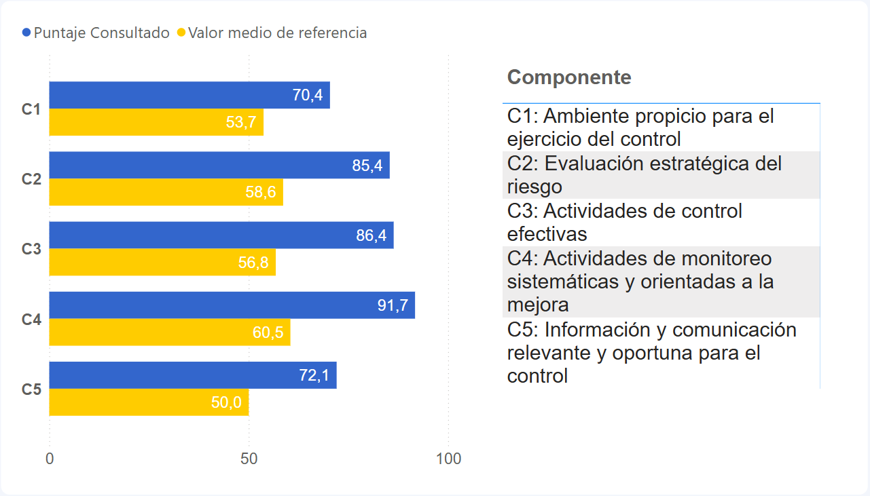
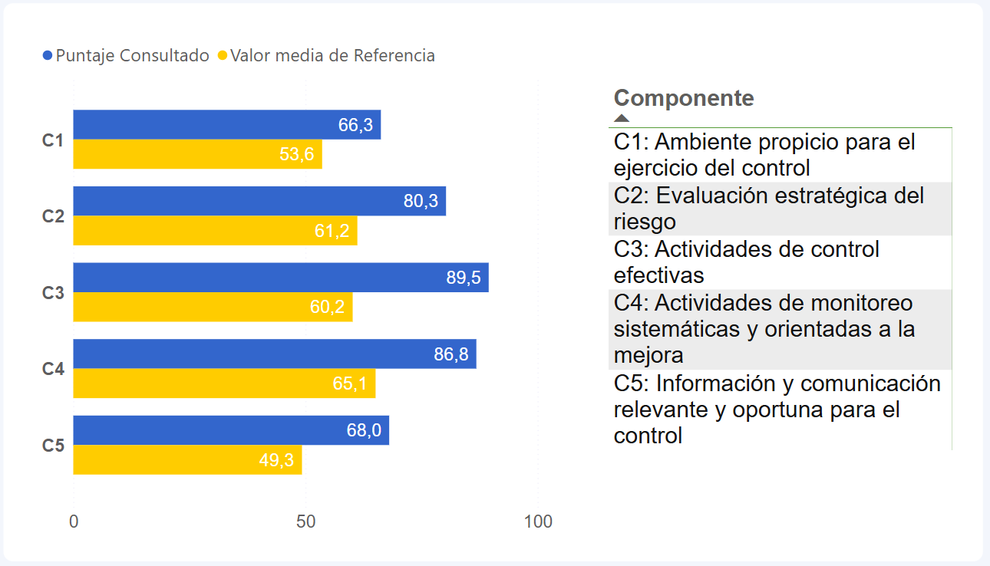
Jurídica y Contratación | Anual | Generación de valor | Optimizar costos operativos y funcionales | % de procesos judiciales fallados a favor de la empresa | NA | NA | NA | 90% | 0.00% | 90% |  | 90% |  | Activo total con el pasivo total (Sensibilidad Pretoma) | Programar reunión con Lina para definir las metas del indicador con base en el 2024, teniendo en cuenta los costos y gastos efectivos y no contables. | Es necesario validar la entrada en operación de activos del POIR. | La meta de los activos por año.
Jurídica y Contratación | Anual | Generación de valor | Optimizar costos operativos y funcionales | % de Acciones de Tutela falladas a favor de la empresa | NA | NA | NA | 90% | 65.67% | 90% |  | 90%
Gestión Documental | Anual | Generación de valor | Optimizar costos operativos y funcionales | Indice de eficiencia de la política Cero Papel. | NA | NA | NA | 20% | 12.22% | #N/A |  | -10%
Aseo | Anual | Generación de valor | Generar equilibrio ambiental y social | Reducción del volumen estimado de residuos sólidos en cuerpos hídricos por acción de la Dirección de Aseo. | NA | NA | NA | 5% | 15.00% | 10% |  | 15%
Aseo | Anual | Generación de valor | Generar equilibrio ambiental y social | Cantidad de material posconsumo recuperado. | NA | NA | NA | 5% | 20.00% | 10% |  | 15%
Proyectos y Sostenibilidad | Anual | Generación de valor | Generar equilibrio ambiental y social | Plan Institucional de Gestión Ambiental | NA | NA | NA | 100% | 0.00% | 100% |  | 100%
Comercial | Anual | Clientes y mercados | Lograr relación integral con los grupos de interés | Tiempo promedio de respuesta a PQR (Peticiones, Quejas y Reclamos). | NA | NA | NA | <14 | 13.61 | <13 días |  | <12
Comercial | Anual | Clientes y mercados | Lograr relación integral con los grupos de interés | Aumento del nivel de confianza comunitaria hacia la empresa | NA | NA | NA | 80% | 83.00% | >90% |  | 90%
Comercial | Anual | Clientes y mercados | Lograr relación integral con los grupos de interés | Satisfacción en la atención al cliente | NA | NA | NA | 68% | 79.00% | >95% |  | 75%
Proyectos y Sostenibilidad | Anual | Clientes y mercados | Lograr relación integral con los grupos de interés | Tasa de Respuesta dentro del Plazo Legal a Solicitudes de Disponibilidad del Servicio. | NA | NA | NA | 80% | 0.00% | ≥ 95% |  | 100%
Administrativa y Financiera | Anual | Clientes y mercados | Lograr relación integral con los grupos de interés | Nivel de Infraestructura en Condiciones Adecuadas de Operación | NA | NA | NA | NA | NA | 90.00%
Planeación y Regulación | Anual | Clientes y mercados | Fortalecer la transparencia institucional para aumentar la confianza de los ciudadanos | ITA (Indice de transparencia) | 75% | 80% | 88% | 85% | 91.00% | #N/A |  | 95%
Planeación y Regulación | Anual | Clientes y mercados | Fortalecer la transparencia institucional para aumentar la confianza de los ciudadanos | Indice de desempeño institucional | 62% | 65% | 73.6% | 68% | 69.30% | #N/A |  | 75%
Control Interno | Anual | Clientes y mercados | Fortalecer la transparencia institucional para aumentar la confianza de los ciudadanos | Programa Anual de Auditoría | NA | NA | NA | 100% | 98.00% | 100% |  | 100%
Jurídica y Contratación | Anual | Clientes y mercados | Fortalecer la transparencia institucional para aumentar la confianza de los ciudadanos | % de solicitudes públicas vs únicas (excluyendo OPS) | NA | NA | NA | >40% | 31.25% | 50% SPO |  | >60%
Jurídica y Contratación | Anual | Clientes y mercados | Fortalecer la transparencia institucional para aumentar la confianza de los ciudadanos | % de procesos disciplinarios gestionados frente al # procesos recibidos en el periodo. | NA | NA | NA | 65% | 0.00% | 70% |  | 80%
Gestión Disciplinaria | Anual | Clientes y mercados | Fortalecer la transparencia institucional para aumentar la confianza de los ciudadanos | Índice de quejas disciplinarias | NA | NA | NA | -15% | -34.62% | -34% |  | -5%
Planeación y Regulación | Anual | Clientes y mercados | Fortalecer la transparencia institucional para aumentar la confianza de los ciudadanos | Nivel de madurez del Sistema de Gestión de la Calidad | NA | NA | NA | 100% | 91.00% | 65% |  | 100%
Planeación y Regulación | Anual | Clientes y mercados | Fortalecer la transparencia institucional para aumentar la confianza de los ciudadanos | Cumplimiento Plan de Acción Institucional | NA | 100.00% | 71.00% | 90% | 74.36% | 85% |  | 90%
Planeación y Regulación | Anual | Clientes y mercados | Fortalecer la transparencia institucional para aumentar la confianza de los ciudadanos | Indice de riesgos | NA | NA | NA | NA | NA | #N/A
Planeación y Regulación | Anual | Clientes y mercados | Fortalecer la transparencia institucional para aumentar la confianza de los ciudadanos | Efectividad en el reporte de información al SUI | NA | NA | NA | 85% | 90.00% | 90% |  | 95%
Gestión Documental | Anual | Clientes y mercados | Fortalecer la transparencia institucional para aumentar la confianza de los ciudadanos | Índice de organización y acceso a la información en los archivos de gestión | NA | NA | NA | 50% | 46.00% | 65% |  | 80%
Acueducto | Anual | Operaciones | Normalizar la operación de acueducto y alcantarillado. | CONTINUIDAD | 17.3 | 18 | 16.32 | 16 | 14.61 | 18 |  | 20 |  | Programar reunión con Dirceu y Paula
Acueducto | Anual | Operaciones | Normalizar la operación de acueducto y alcantarillado. | IRCA | 2.5 | <5 | 1.15 | <5 | 0.92 | <5 |  | <5
Alcantarillado | Anual | Operaciones | Normalizar la operación de acueducto y alcantarillado. | Indice de reboses del sistema | 1.19 | 1.78 | 0.99 | 1 | 1.08 | #N/A |  | 1.72 |  | Indicar y metas establecidas en el tablero de indicadores de PGR.
Proyectos y Sostenibilidad | Anual | Operaciones | Normalizar la operación de acueducto y alcantarillado. | Muestras Analizadas en Red de Distribución según Resolución 2115/07 | NA | NA | NA | 100% | 100% | 100% |  | 100%
Jurídica y Contratación | Anual | Operaciones | Normalizar la operación de acueducto y alcantarillado. | Tiempo promedio de contratación SPO. | NA | NA | NA | <30 | 38.2 | 28 días hábiles |  | <26
Proyectos y Sostenibilidad | Anual | Operaciones | Normalizar la operación de acueducto y alcantarillado. | Índice de Actualización del Catastro de Redes | NA | NA | NA | 80% | 81% | >80% |  | 90%
Proyectos y Sostenibilidad | Anual | Operaciones | Normalizar la operación de acueducto y alcantarillado. | Índice de Actualización del Catastro de Usuarios | NA | NA | NA | 90% | 99% | 95% |  | 98%
Comercial | Anual | Operaciones | Reducir las perdidas técnicas y comerciales del sistema de acueducto. | Micromedición efectiva | 56.60% | 58.71% | 63.26% | 63.26% | 61% | 65% |  | 60.49% |  | Este indicador se mide con los datos que se cargan al SUI en el tablero de PGR. Formato IUS | Anaxis: Calcular Micromedición Real.
Acueducto | Tarifario | Operaciones | Reducir las perdidas técnicas y comerciales del sistema de acueducto. | IPUF | 15.90% | <10.37% | 14.21% | <9.43% | 14.27 | 10% |  | <8.56% |  | Este indicador se mide con los datos que se cargan al SUI en el tablero de PGR. Formato IUS
Proyectos y Sostenibilidad | Anual | Operaciones | Fortalecer la gestión de proyectos | Indice de mejora en la calidad constructiva por intervención de la supervisión | NA | NA | NA | 80% | 50% | #N/A |  | 90% |  | Este indicador se mide con los datos que se cargan al SUI en el tablero de PGR. Formato IUS
Proyectos y Sostenibilidad | Tarifario | Operaciones | Fortalecer la gestión de proyectos | Índice de Inversiones Acumuladas de Acueducto | 0.00% | 100% | 0.00% | 100% | 0% | 100% |  | 100.00% |  | Este indicador se mide con los datos que se cargan al SUI en el tablero de PGR. Formato IUS | Valores 2014 | POIR Vigente
Proyectos y Sostenibilidad | Tarifario | Operaciones | Fortalecer la gestión de proyectos | Índice de Inversiones Acumuladas de Alcantarillado | 0.00% | 100% | 0.00% | 100% | 0% | 100% |  | 100.00% |  | Este indicador se mide con los datos que se cargan al SUI en el tablero de PGR. Formato IUS
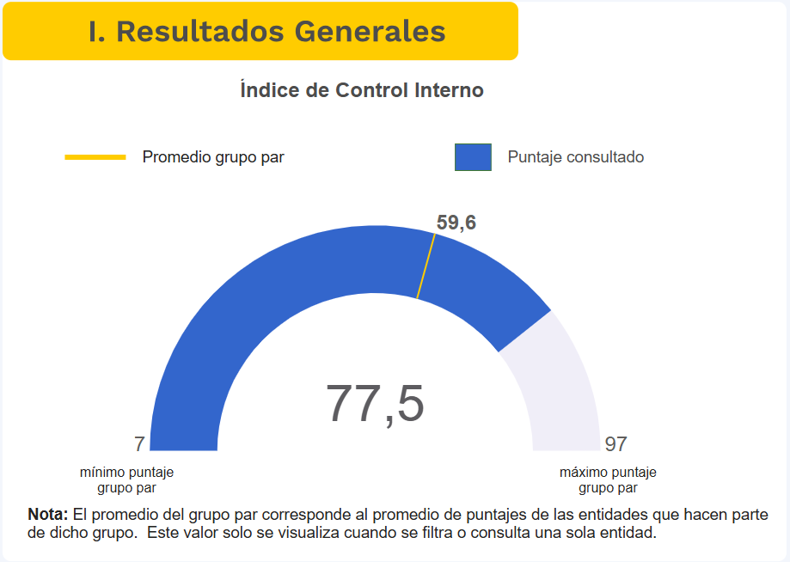
Aseo | Anual | Operaciones | Optimizar la prestación del servicio de Aseo en el distrito | % de Recomendaciones con Acción Correctiva Efectiva | NA | NA | NA | >95% | 81% | >95% |  | >95%
Actividades Complementarias | Anual | Operaciones | Optimizar la operación de actividades complementarias | Porcentaje de disponibilidad de la capacidad instalada | NA | NA | NA | >95% | 92% | >95% |  | >95%
Comunicaciones | Anual | Aprendizaje y crecimiento | Fortalecer la comunicación y competencias de los colaboradores | Efectividad de la comunicación interna y externa | NA | NA | Sin medir | 70% | 74% | 80% |  | 90% |  | 0.9
Capital Humano | Anual | Aprendizaje y crecimiento | Fortalecer la comunicación y competencias de los colaboradores | Cumplimiento del Plan Estrategico de Capital Humano | 100% | 95% | 87% | 95% | 66% | #N/A |  | 100%
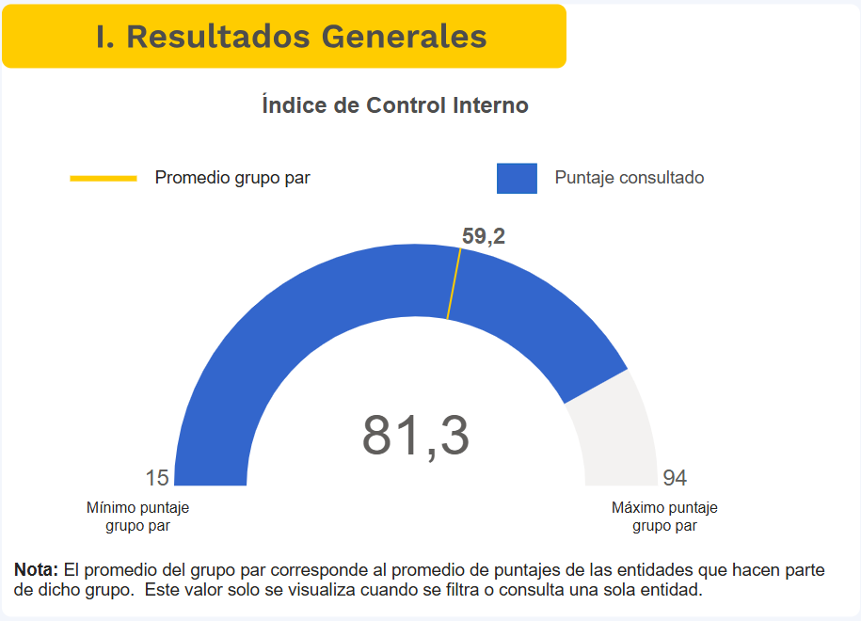
Capital Humano | Anual | Aprendizaje y crecimiento | Fortalecer la comunicación y competencias de los colaboradores | Cumplimiento del Plan Institucional de Capacitaciones | 100% | 95% | 87% | 95% | 88% | 100% |  | 100%
Capital Humano | Anual | Aprendizaje y crecimiento | Fortalecer la comunicación y competencias de los colaboradores | Cumplimiento del Plan de Bienestar e Incentivos | 98% | 95% | 91% | 95% | 83% | 100% |  | 100%
Capital Humano | Anual | Aprendizaje y crecimiento | Fortalecer la comunicación y competencias de los colaboradores | Cumplimiento del Plan de Seguridad y Salud en el trabajo | 90% | 95% | 86% | 95% | 90% | 100% |  | 100%
Gestión Documental | Anual | Aprendizaje y crecimiento | Fortalecer la comunicación y competencias de los colaboradores | Índice de conservación documental y acceso a la información del archivo central | NA | NA | NA | 95.00% | 88% | 60% |  | 100%
TICS | Anual | Aprendizaje y crecimiento | Actualizar las tecnologías de operación y de información | Plan estratégico de Tecnologías de la Información | 88% | 95% | 49% | 95% | 70% | 100% |  | 100%
TICS | Anual | Aprendizaje y crecimiento | Actualizar las tecnologías de operación y de información | Plan de Seguridad y Privacidad de la Información | 88% | 95% | 46% | 95% | 50% | 100% |  | 100%
TICS | Anual | Aprendizaje y crecimiento | Actualizar las tecnologías de operación y de información | Plan de tratamiento de Riesgos de Seguridad de La Información | 55% | 95% | 67% | 95% | 50% | 100% |  | 100%

PSST
 |  | PROCESO |  |  |  |  | DIRECCIÓN DE CAPITAL HUMANO |  |  |  |  |  |  |  |  |  |  |  |  |  |  |  |  |  |  |  | CODIGO |  | ST-F15
 |  | FORMATO |  |  |  |  | PLAN ANUAL SISTEMA DE GESTIÓN DE SALUD Y SEGURIDAD EN EL TRABAJO |  |  |  |  |  |  |  |  |  |  |  |  |  |  |  |  |  |  |  | VERSIÓN |  | 1

OBJETIVO
Documentar, Implementar y mantener las actividades del Sistema de Gestión de Seguridad y Salud en el Trabajo de acuerdo a lo establecido en el Decreto 1072 de 2015 y en los estandares mínimos del SG-SST con el fin de garantizar la disminución de los accidentes de trabajo y enfermedades laborales en la Empresa de Servicios Públicos del Distrito de Santa Marta ESSMAR E.S.P

META |  |  |  |  |  |  |  |  |  |  |  |  |  |  |  |  |  |  |  |  |  |  |  | INDICADOR
Cumplir con el 90% de las actividades programadas en el Sistema de Gestión de la Seguridad y Salud en el Trabajo para la vigencia. |  |  |  |  |  |  |  |  |  |  |  |  |  |  |  |  |  |  |  |  |  |  |  | (Nº de Actividades Ejecutadas / Nº de Actividades Programadas) x 100

AÑO |  | 2026
Ciclo | ACTIVIDAD | CRONOGRAMA VIGENCIA |  |  |  |  |  |  |  |  |  |  |  |  |  |  |  |  |  |  |  |  |  |  |  | Responsable (s) | RECURSOS |  | OBSERVACIONES
 |  | ENERO |  | FEBRERO |  | MARZO |  | ABRIL |  | MAYO |  | JUNIO |  | JULIO |  | AGOSTO |  | SEPTIEMBRE |  | OCTUBRE |  | NOVIEMBRE |  | DICIEMBRE |  |  | Administrativos | Financieros
 |  | P | R | P | R | P | R | P | R | P | R | P | R | P | R | P | R | P | R | P | R | P | R | P | R
I PLANEAR | Evaluación Inicial | P
 | Actualización y divulgación de la Politica SST |  |  | P
 | Actualización y divulgación de la Politica de Alcohol, drogas y juegos de azar. |  |  | P
 | Definir Objetivos, indicadores y metas de SG-SST para el periodo | P
 | Actualización de la Matriz de identificación de peligros, evaluación y valoración de los riesgos. |  |  |  |  |  |  | P
 | Actualización del curso de 20 horas del SG-SST |  |  |  |  | P
 | Actualización de la matriz de requisitos legales |  |  |  |  |  |  |  |  |  |  |  |  |  |  |  |  |  |  | P
 | Actualización y creación e inclusión de documentos SST al SIGES |  |  |  |  |  |  | P
 | Realizar la capacitación al Comité Paritario de Seguridad y Salud en el Trabajo. |  |  |  |  | P
 | Reuniones del Comité Paritario de Seguridad y Salud en el Trabajo. | P |  | P |  | P |  | P |  | P |  | P |  | P |  | P |  | P |  | P |  | P |  | P
 | Capacitar al Comité de Convivencia Laboral. |  |  |  |  | P
 | Reuniones de Comité de convivencia laboral |  |  |  |  | P |  |  |  |  |  | P |  |  |  |  |  | P |  |  |  |  |  | P
 | Actualizar el Reglamento de Higiene y Seguridad Industrial | P
 | Diseño de encuesta para percepción de la satisfacción del SGSST e identificación de oportunidades de mejora |  |  |  |  | P
 | Diseñar el programa de Capacitación y entrenamiento de SST | P
II HACER | Implementar el Plan estrategico de Seguridad Vial |  |  | P |  | P |  | P |  | P |  | P |  | P |  | P |  | P |  | P |  | P |  | P
 | Ejecutar el cronograma de inspecciones | P |  | P |  | P |  | P |  | P |  | P |  | P |  | P |  | P |  | P |  | P |  | P
 | Ejecutar el Cronograma de capacitaciones | P |  | P |  | P |  | P |  | P |  | P |  | P |  | P |  | P |  | P |  | P |  | P
 | Realizar de Examenes Periódicos Ocupacionales a los funcionarios | P |  | P |  | P |  | P |  | P |  | P |  | P |  | P |  | P |  | P |  | P |  | P |  |  |  |  | Esta actividad se realiza cada vez que ingrese o se desvincule un trabajador.Asmismo, se realiza examenes medicos al menos una vez al año que se considera periodico o al momento de reintegro debido a post incapacidad o licencia
 | Aplicación de encuesta para percepción de la satisfacción del SGSST e identificación de oportunidades de mejora |  |  |  |  |  |  |  |  | P
 | Ejecución de actividades relacionadas a prevenir la materialización de Riesgo Psicosocial |  |  |  |  | P |  |  |  |  |  | P |  |  |  |  |  | P |  |  |  |  |  | P
 | Socializar las responsabilidades frente a SST a las partes interesadas |  |  |  |  |  |  |  |  | P
 | Actualizar el Perfil Biomedico |  |  |  |  | P
 | Elaborar la caracterización de las condiciones de salud |  |  |  |  |  |  |  |  |  |  |  |  | P
 | Elaborar la descripción sociodemografica de los trabajadores |  |  |  |  |  |  |  |  |  |  |  |  | P
 | Implementación del Sistema de Vigilancia Epidemiológica para desordenes musculoesqueléticos |  |  | P |  | P |  | P |  | P |  | P |  | P |  | P |  | P |  | P |  | P |  | P
 | Seguimiento a casos medicos |  |  | P |  |  |  | P |  |  |  | P |  |  |  | P |  |  |  | P |  |  |  | P
 | Seguimiento a ausentismo laboral |  |  |  |  | P |  |  |  | P |  |  |  | P |  |  |  | P |  |  |  | P
 | Implementar programa de estilo de vida saludable, incluyendo campañas específicas tendientes a la prevención y control, de la farmacodependencia, el alcoholismo y el tabaquismo, entre otros |  |  |  |  |  |  | P |  |  |  |  |  |  |  | P |  |  |  |  |  |  |  | P
 | Realizar autoevación de estandares mínimos teniendo en cuenta lo establecido en la resolución 0312 de 2019 o la que lo modifique |  |  |  |  |  |  |  |  |  |  |  |  | P
 | Actualizar el plan de emergencia. |  |  |  |  |  |  |  |  |  |  |  |  |  |  | P
 | Conformar las Brigadas de Emergencias. |  |  |  |  |  |  |  |  |  |  | P
 | Entrenamiento a las Brigadas de Emergencias. |  |  |  |  |  |  |  |  |  |  |  |  |  |  |  |  | P
 | Dotar a las Brigadas de Emergencias.
 | Realizar simulacros |  |  |  |  |  |  |  |  |  |  |  |  |  |  |  |  |  |  | P
 | Analisis a los programas del SG-SST |  |  | P |  |  |  |  |  | P |  |  |  |  |  | P |  |  |  |  |  | P
 | Analisis de encuesta para percepción de la satisfacción del SGSST e identificación de oportunidades de mejora |  |  |  |  |  |  |  |  |  |  | P
 | Revisión por la alta dirección |  |  |  |  |  |  |  |  |  |  |  |  |  |  |  |  |  |  |  |  | P |  |  |  |  |  |  | Se incluye a todos los niveles de la organización
 | Incidencia |  |  |  |  |  |  |  |  |  |  |  |  |  |  |  |  |  |  |  |  | P
 | Prevalencia |  |  |  |  |  |  |  |  |  |  |  |  |  |  |  |  |  |  |  |  | P
 | Evaluación y analisis de requisitos legales |  |  |  |  |  |  |  |  |  |  |  |  |  |  |  |  |  |  | P
 | Tasa de accidentalidad | P |  | P |  | P |  | P |  | P |  | P |  | P |  | P |  | P |  | P |  | P |  | P
 | Tasa de accidentalidad mortal |  |  |  |  |  |  |  |  |  |  |  |  |  |  |  |  |  |  |  |  |  |  | P
 | Tasa de ausentismo | P |  | P |  | P |  | P |  | P |  | P |  | P |  | P |  | P |  | P |  | P |  | P
 | Auditoria del SGSST en acompañamiento del copasst |  |  |  |  |  |  |  |  |  |  |  |  | P
 | Actualización y analisis a la matriz de mejora |  |  | P |  |  |  | P |  |  |  | P |  |  |  | P |  |  |  | P |  |  |  | P
IV ACTUAR | Acciones de mejora a los programas sgsst |  |  |  |  | P |  |  |  |  |  | P |  |  |  |  |  | P |  |  |  |  |  | P
 | Acciones de mejoras a ausentismo laboral |  |  | P |  |  |  |  |  | P |  |  |  |  |  | P |  |  |  |  |  | P
Total Actividades |  | 10 | 0 | 14 | 0 | 17 | 0 | 13 | 0 | 13 | 0 | 15 | 0 | 13 | 0 | 14 | 0 | 13 | 0 | 13 | 0 | 14 | 0 | 15 | 0

 |  | REPRESENTANTE SG-SST |  |  |  |  |  |  |  |  |  |  |  |  |  | REPRESENTANTE LEGAL
% COBERTURA DEL PROGRAMA
MONITOREO DEL PROGRAMA /VIGENCIA

1. CUMPLIMIENTO DEL PROGRAMA |  | ENERO |  | FEBRERO |  | MARZO |  | ABRIL |  | MAYO |  | JUNIO |  | JULIO |  | AGOSTO |  | SEPTIEMBRE |  | OCTUBRE |  | NOVIEMBRE |  | DICIEMBRE |  | CUMPLIMIENTO ANUAL
Actividades Programadas en el Mes |  | 10 |  | 14 |  | 17 |  | 13 |  | 13 |  | 15 |  | 13 |  | 14 |  | 13 |  | 13 |  | 14 | 0 | 15 | 0 | 164 | 0 |  | 0%
% Ejecucion Mensual del Programa POE |  | 0.0% |  | 0.0% |  | 0.0% |  | 0.0% |  | 0.0% |  | 0.0% |  | 0.0% |  | 0.0% |  | 0.0% |  | 0.0% |  | 0.0% |  | 0.0%
% Cumplimiento Meta en el Mes |  | 90% |  | 90% |  | 90% |  | 90.00% |  | 90.00% |  | 90.00% |  | 90% |  | 90% |  | 90% |  | 90% |  | 90% |  | 90% |  | Programado | Ejecutado |  | 90%

Seguimiento al Cumplimiento del plan de Trabajo del SGSST Vigencia
 | % Cumplimiento Mensual | Meta Vigencia
ENERO | 0 | 0.9
FEBRERO | 0 | 0.9
MARZO | 0 | 0.9
ABRIL | 0 | 0.9
MAYO | 0 | 0.9
JUNIO | 0 | 0.9
JULIO | 0 | 0.9
AGOSTO | 0 | 0.9
SEPTIEMBRE | 0 | 0.9
OCTUBRE | 0 | 0.9
NOVIEMBRE | 0 | 0.9
DICIEMBRE | 0 | 0.9
% Cumplimiento de Ejecucion del SGSST Vigencia
 | % Cumplimiento | % Meta
% | 0 | 0.9

